封面
附件9
云县晓街乡权力清单和责任清单汇总表
 | 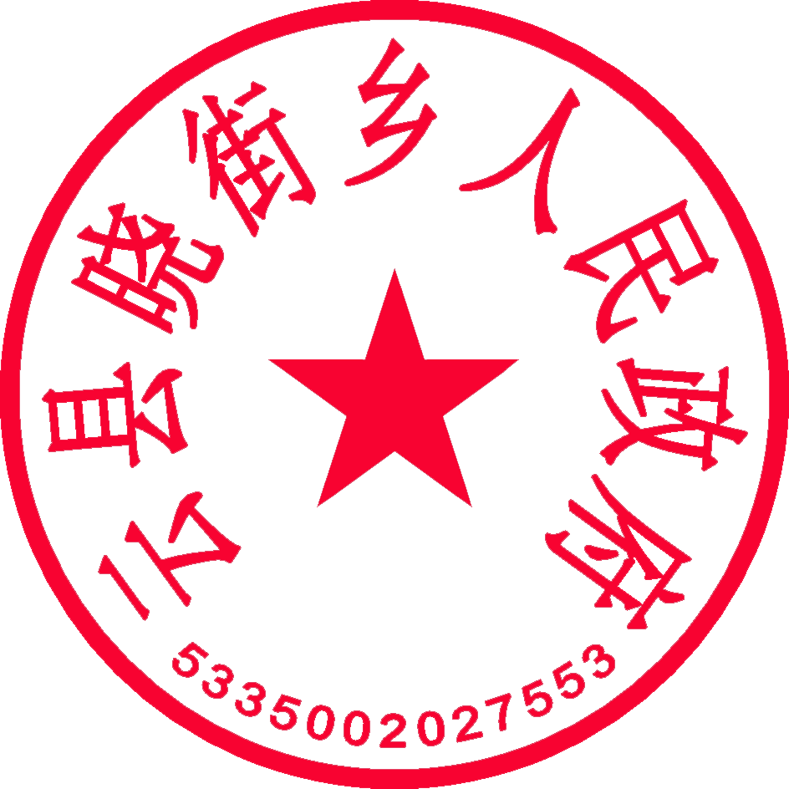 乡镇（盖章）：云县晓街乡人民政府
 | 乡镇负责人（签字）：黄光成
 | 填表日期： 2023 年 12 月

